Тест-кейсы
 |  |  |  |  |  |  | Провалено | 6 | 0 | 0 | 0 | 0
 |  |  |  |  |  |  | Пройденно | 1 | 0 | 0 | 0 | 0
 |  |  |  |  |  |  | Версия
 |  |  |  |  |  |  | Дата
 |  |  |  |  |  |  | Браузер | Chrome | Firefox | Safari | IE 11 | Opera
ID | Функциональная группа | Название теста |  | Подход |  | BUG |  | Результат | Результат | Результат | Результат | Результат
 |  |  | Предусловие | Шаги | Ожидаемый результат |  | Приоритет
1 | Поля формы поиска | Проверка однострочности в поле ФИО |  | Зайти в систему; Ввести минимум 2 буквы; Нажать кнопку "Enter". | Переход на следующую строку не происходит |  |  | passed
2 |  | Ввод менее 2-х букв в поле ФИО |  | Зайти в систему; Ввести одну букву в поле; Нажать кнопку "Найти". | Выводится предупреждающее сообщение с текстом «Необходимо заполнить хотя бы одно поле» |  |  | failed
3 |  | Поиск по полю ФИО |  | Зайти в систему; Ввести корректные данные в поле ФИО через пробел,где сначала идет фамилия,имя и отчество; Нажать кнопку "Найти". | Клиент найден
4 |  | Поиск по полю ФИО с нарушенной последовательностью ввода данных |  | Зайти в систему; Ввести корректные данные в поле ФИО через пробел,где сначала идет имя,отчество и фамилия; Нажать кнопку "Найти". | Клиент не найден; В правом нижнем углу выводится информационное сообщение с текстом «Результаты не найдены», а на экране на месте надписи "Воспользуйтесь поиском, ..." появляется надпись "К сожалению, по вашему запросу пациенты не найдены".
5 |  | Проверка однострочности в поле "Номер карты лояльности" |  | Зайти в систему; Ввести цифры; Нажать кнопку "Enter". | Переход на следующую строку не происходит
6 |  | Проверка ввода не цифровых символов в поле "Номер карты лояльности" |  | Зайти в систему; В поле ввести: 1)Русские буквы 2)Английские буквы 3)Спец символы. | В поле ничего не вводится
7 |  | Проверка ввода цифровых символов в поле "Номер карты лояльности" |  | Зайти в систему; В поле ввести цифровые символы от 0 до 9. | Цифры вводятся
8 |  | Проверка однострочности в поле "Номер телефона" |  | Зайти в систему; Ввести цифры в поле; Нажать кнопку "Enter". | Переход на следующую строку не происходит
9 |  | Проверка ввода цифровых символов в поле "Номер телефона" |  | Зайти в систему; В поле ввести цифровые символы от 0 до 9. | Цифры вводятся
10 |  | Проверка ввода не цифровых символов в поле "Номер телефона" |  | Зайти в систему; В поле ввести: 1)Русские буквы 2)Английские буквы 3)Спец символы. | В поле ничего не вводится
11 |  | Ввод менее 11 цифр в поле "Номер телефона" |  | Зайти в систему; Ввести в поле менее 11 цифр; Нажать кнопку "Найти". | Выводится предупреждающее сообщение с текстом «Необходимо заполнить хотя бы одно поле»
30 |  | Поиск по полю "Номер карты лояльности" | Найти в БД клиента с несколькими картами лояльности | Зайти в систему; В поле ввести цифровые символы от 0 до 9. | Поиск осуществляется по всем привязанным картам лояльности |  |  | failed
32 |  | Проверка ввода даты позднее текущей в поле "Дата рождения" |  | Зайти в систему; В поле ввести дату позднее текущей; Нажать кнопку "Найти". | Пявляется плашка с ошибкой "Дата рождения должна быть не позднее текущей даты"
31 |  | Поиск по полю "Дата рождения" |  | Зайти в систему; Ввести дату рождения не позднее текущей даты; Нажать кнопку "Найти". | Результаты поиска постранично выводятся в таблице результатов |  |  | failed
29 |  | Проверка поиска с пустыми полями |  | Зайти в систему; Оставить все поля пустыми; Нажать кнопку "Найти". | Выводится предупреждающее сообщение с текстом «Необходимо заполнить хотя бы одно поле» |  |  | failed
12 |  | Проверка кнопки "Сбросить" на панели поиска |  | Зайти в систему; Заполнить поля; Нажать кнопку «Сбросить» на панели поиска. | Происходит очищения всех полей панели поиска от введенных данных в них
13 |  | Проверка редактирования полей |  | Зайти в систему; Ввести данные в поле: 1)ФИО 2)Номер карты лояльности 3)Номер телефона 4)Дата рождения; Отредактировать поля. | Поля успешно отредактированы
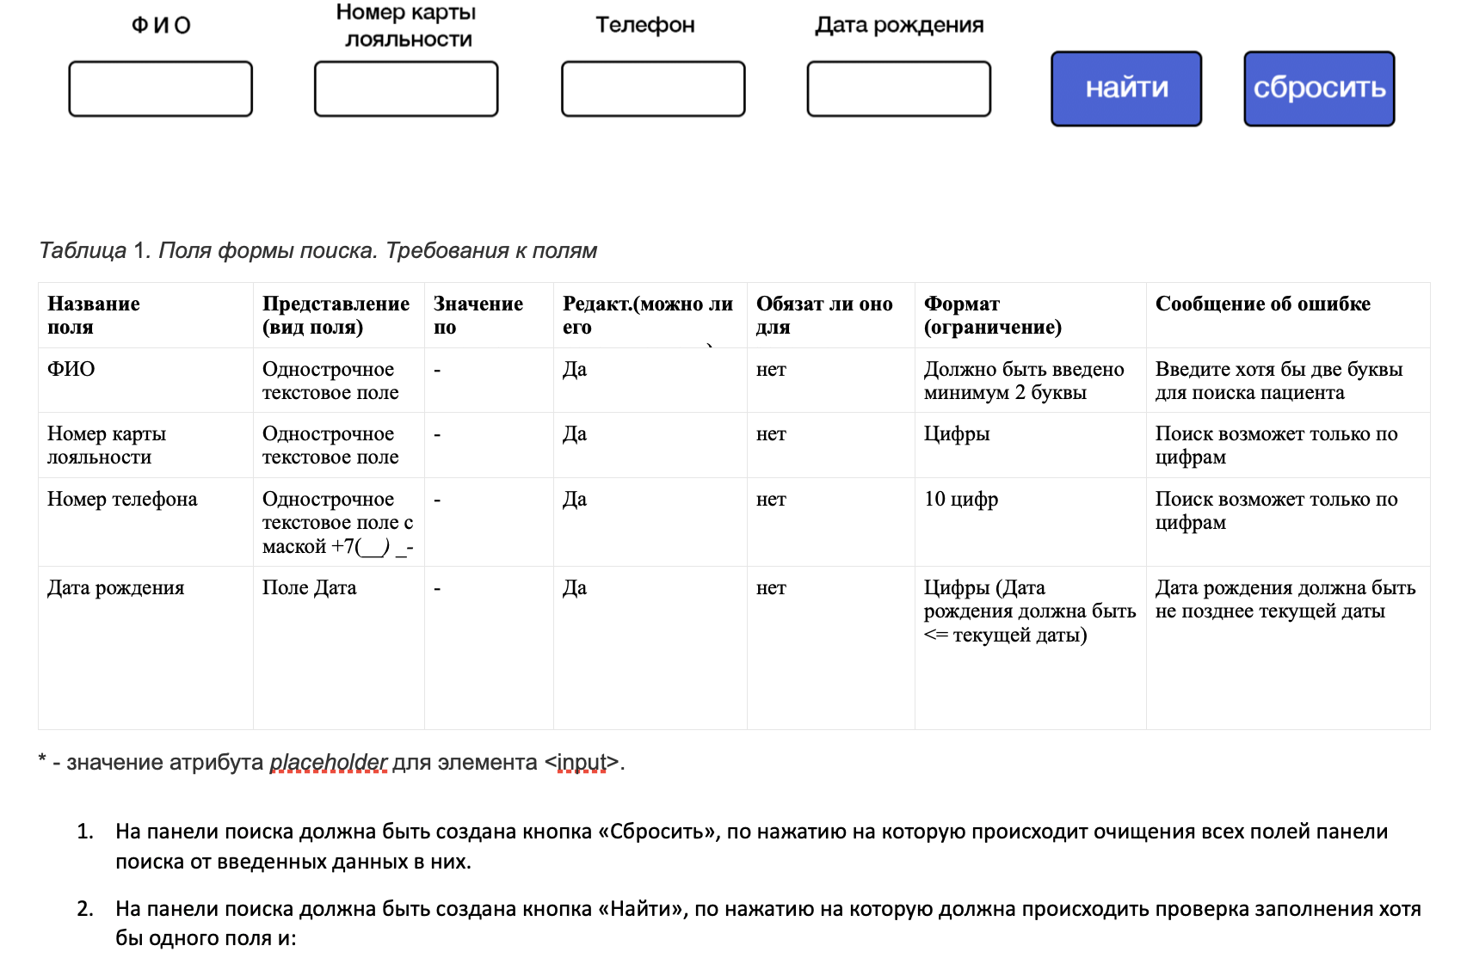
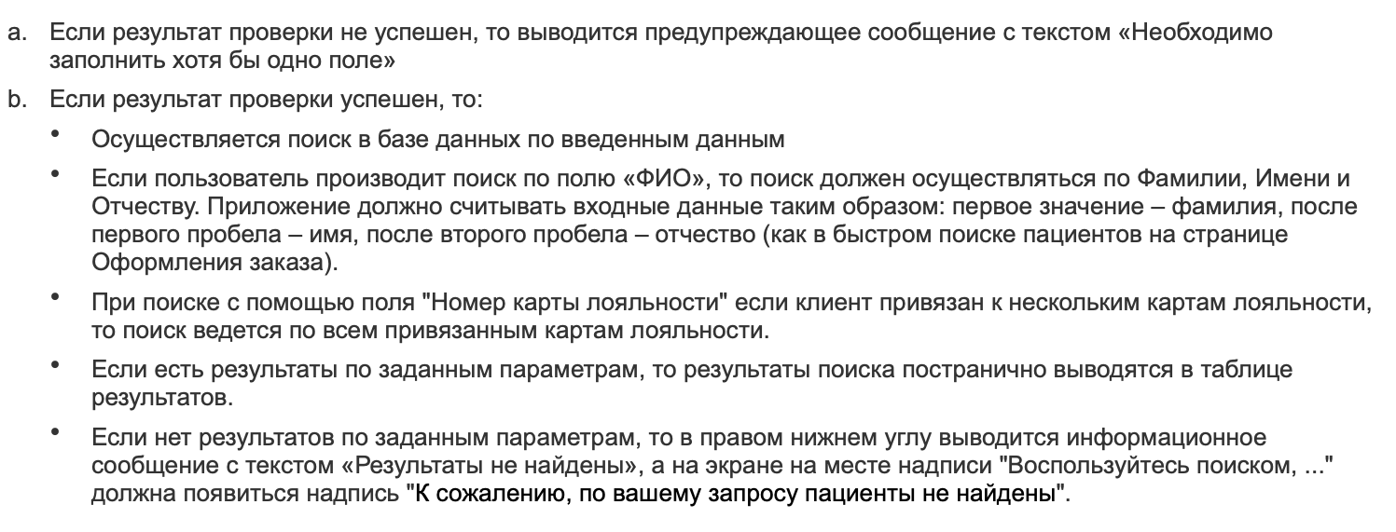
14
15
16
17
18
19
20
21 |  |  |  |  |  |  |  | failed
22
23
24
25
26 |  |  |  |  |  |  |  | failed
27
28
33
34
35
36
37
38
39
40
41
42
43
44
45
46
47
48
49
50
51
 |  | Общее количество тестов |  | 17

